상품제안서
가죽케이스 손톱깍이세트 10P | 상품코드: S46509

 |  |  |  |  |  |  | 02-713-8555 | www.synergygift.co.kr
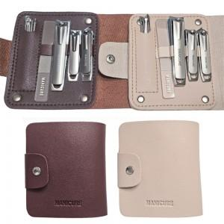

【상세/제작정보】 | <p><span style="font-size: 14pt;">※ DTF필름전사 별도 문의</span></p>

【인쇄/포장옵션】 | 실크 / OPP(비닐)

【공급단가】 | 수량 | 50~ | 100~ | 300~ | 1,000~ | 3,000~
*VAT별도 | 단가 | 3,430원 | 3,300원 | 3,190원 | 3,040원 | 2,880원

【상품 URL】 | https://www.synergygift.co.kr:443/src/goods_detail.php?gdno=46509

